Sheet1
液相色谱分析梯度筛选
A | 水相
B | 有机相
初始流动相 | 5 | %B | 自行填入初始流动相
结束流动相 | 100 | %B
梯度洗脱时间tG | 20 | min
流速 | 2 | ml/min | 自行填入流速
Dwell volumn | 5.5 | ml | 自行填入系统参数
首峰出现时间ti | 12.8 | min
末峰结束时间tf | 21.2 | min
出峰区域时间DtG | 8.4 | min
使用梯度洗脱 |  |  | 判定结果
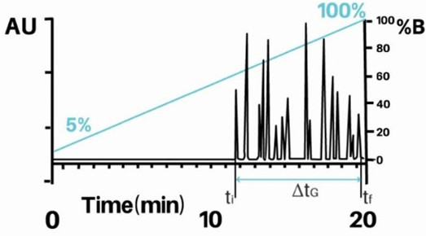
等度洗脱
tr(avg)= | 17 | min
D%B/min= | 4.75 | min
等度比例在tr(avg)= | 85.75 | %B
等度洗脱比例为 | 水相A | 有机相B
 | 14 | 86
洗脱时间为 | 17 | min

梯度洗脱
D%B/min= | 4.75 | %B/min
初始流动相比例为 | 42.74 | %B
结束流动相比例为 | 82.64 | %B
梯度洗脱比例为 | 水相A | 有机相B
初始比例 | 57 | 43
结束比例 | 17 | 83
运行时间为 | 20 | min

